請求書（明細付）
 | 請 求 書 （外注注文書に基づく請求は除く）

 | 東洋建設株式会社 |  |  |  |  |  |  |  |  |  |  |  |  |  |  | 請求年月日 (取引年月日)

【提出要領】
・提出方法に関わらず、請求書を１枚目とし、明細書を２枚目以降としてください。
・電子提出の場合、必ず「請求書」及び「明細書」を１つのPDFファイルにしてご提出ください。
請求書や明細書以外の書類は「関連ファイル」として提出してください。
・詳細な記載要領や提出マニュアルは弊社HP＞電子請求書関係をご確認ください。
【PDF出力例】
画面左上の［ファイル］＞［エクスポート］＞［PDF/XPSドキュメントの作成］＞PDF出力完了
 | 組織番号 |  | BC1- |  |  |  |  |  | 取引先コード

弊社HPはこちら
 |  |  |  |  |  |  |  |  | 適格請求書 登録番号 |  |  | 有 |  | 無 |  | T
 | 工事番号 |  | BC2- |  |  |  |  |  |  |  |  |  |  |  |  |  |  |  | 1
 |  |  |  |  |  |  |  |  | 名称 |  |  |  |  |  |  |  |  | （印）
 | 工 事 名 |  | BC3-
 |  |  |  |  |  |  |  |  | 住所 |  |  | 〒

 | 注文書No. |  | BC4- |  |  |  |  |  | 連絡先 |  |  | T E L |  |  |  |  | 担当部署

 |  |  |  |  |  |  |  |  |  |  |  | F A X |  |  |  |  | 担当者名
 | 東洋建設 担当者名
 |  |  |  |  |  |  |  |  | 振込先 |  |  | 金融機関 |  |  |  |  | 支 店

 | 請求内容 |  |  |  |  |  |  |  |  |  |  | 口座種別 |  |  |  |  | 口座番号

 |  |  |  |  |  |  |  |  |  |  |  | 口座名義

 | 請 求 金 額

 | 税率 |  |  | 税抜額 |  |  | 消費税額 |  |  | 端数処理方法 |  |  |  | 税込額
 |  |  |  |  |  |  |  |  |  | 四捨五入
 | 10%対象 |  |  | 0 |  |  | 0 |  |  |  |  |  |  | 0

 | 軽減8%対象 |  |  | 0 |  |  | 0 |  |  |  |  |  |  | 0

 | 旧8%対象 |  |  | 0 |  |  | 0 |  |  |  |  |  |  | 0

 | 非課税・不課税 |  |  | 0 |  |  |  |  |  |  |  |  |  | 0

 | 計 |  |  | 0 |  |  | 0 |  |  |  |  |  |  | 0

 | 請 求 明 細 書 （外注注文書に基づく請求は除く）

当明細書に入力しきれない場合は、行を追加するか、各社書式明細をご使用ください。
各社書式を使用される場合は別シートの「請求書（各社書式添付用）」を使用してご提出ください。
当シートには保護が掛かっているため、編集する場合は 校閲＞シート保護の解除を行って下さい。
 | 月 / 日 | 品 名 ： 仕 様 |  |  | 数 量 | 単位 |  | 単 価 |  |  | 税抜金額 |  | 税率 |  | 備 考
10%
軽減8％
旧8％
非課税
不課税

 |  |  |  |  | 税抜総計

横書式 (各社明細添付用)
【提出要領】
・各社明細を添付する場合で、明細書式が「横」であれば、こちらの書式をご使用ください。
・提出方法に関わらず、こちらの請求書を１枚目とし、明細書を２枚目以降としてください。
・電子提出の場合、必ず「請求書」及び「明細書」を１つのPDFファイルにしてご提出ください。
請求書や明細書以外の書類は「関連ファイル」として提出してください。
・詳細な記載要領や提出マニュアルは弊社HP＞電子請求書関係をご確認ください。
【PDF出力例】
画面左上の［ファイル］＞［エクスポート］＞［PDF/XPSドキュメントの作成］＞PDF出力完了
請 求 書 （外注注文書に基づく請求は除く）

東洋建設株式会社 |  |  |  |  |  |  |  | 請求年月日 (取引年月日)

弊社HPはこちら
組織番号 | BC1- |  |  | 取引先コード

～電子でのご提出イメージ～
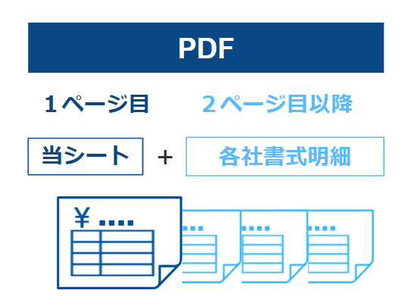
 |  |  |  | 適格請求書 登録番号 |  | 有 | 無 | T
工事番号 | BC2- |  |  |  |  |  |  |  |  |  | 1
 |  |  |  | 名称 |  |  |  |  |  | （印）
工 事 名 | BC3-
 |  |  |  | 住所 |  | 〒

注文書No. | BC4- |  |  | 連絡先 |  | T E L |  |  | 担当部署

１つのPDFファイルに
 |  |  |  |  |  | F A X |  |  | 担当者名
東洋建設 担当者名
 |  |  |  | 振込先 |  | 金融機関 |  |  | 支 店

請求内容 |  |  |  |  |  | 口座種別 |  |  | 口座番号

 |  |  |  |  |  | 口座名義

請 求 金 額

税率 |  | 税抜額 | 消費税額 |  | 端数処理方法 |  | 税込額
 |  |  |  |  | 四捨五入
10%対象 |  |  | 0 |  |  |  | 0

軽減8%対象 |  |  | 0 |  |  |  | 0

旧8%対象 |  |  | 0 |  |  |  | 0

非課税・不課税 |  |  |  |  |  |  | 0

計 |  | 0 | 0 |  |  |  | 0

縦書式 (各社明細添付用)
請 求 書 （外注注文書に基づく請求は除く）
【提出要領】
・各社明細を添付する場合で、明細書式が「縦」であれば、こちらの書式をご使用ください。
・提出方法に関わらず、こちらの請求書を１枚目とし、明細書を２枚目以降としてください。
・電子提出の場合、必ず「請求書」及び「明細書」を１つのPDFファイルにしてご提出ください。
請求書や明細書以外の書類は「関連ファイル」として提出してください。
・詳細な記載要領や提出マニュアルは弊社HP＞電子請求書関係をご確認ください。
【PDF出力例】
画面左上の［ファイル］＞［エクスポート］＞［PDF/XPSドキュメントの作成］＞PDF出力完了

 |  |  |  |  |  |  |  |  | 請求年月日 (取引年月日)

弊社HPはこちら
東洋建設株式会社

～電子でのご提出イメージ～

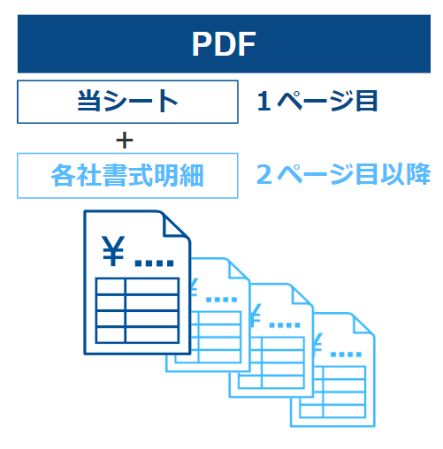
 |  |  | 取引先コード

 |  |  | 適格請求書 登録番号 |  | 有 |  | 無 | T |  |  |  |  | 1

 |  |  | 名称 |  |  |  |  |  |  |  |  | （印）

 |  |  | 住所 |  | 〒

 |  |  | 連絡先 |  | T E L |  |  |  |  |  | 担当部署
１つのPDFファイルに
 |  |  |  |  | F A X |  |  |  |  |  | 担当者名

 |  |  | 振込先 |  | 金融機関 |  |  |  |  |  | 支 店

 |  |  |  |  | 口座種別 |  |  |  |  |  | 口座番号

 |  |  |  |  | 口座名義

組織番号 |  | BC1-

工事番号 |  | BC2-

工事名 |  | BC3-

注文書No. |  | BC4-

東洋建設 担当者名

請求内容

請 求 金 額

税率 | 税抜額 |  |  | 消費税額 |  | 端数処理方法 |  |  |  | 税込額
 |  |  |  |  |  | 四捨五入
10%対象 |  |  |  | 0 |  |  |  |  |  | 0

軽減8%対象 |  |  |  | 0 |  |  |  |  |  | 0

旧8%対象 |  |  |  | 0 |  |  |  |  |  | 0

非課税・不課税 |  |  |  |  |  |  |  |  |  | 0

計 | 0 |  |  | 0 |  |  |  |  |  | 0

